费用清单
费用报销清单
门店/部门： |  | 日期：
日期 | 事项内容描述 | 分类 | 金额 | 备注
2022-06-06 | 广告费用 | 工程款 | 5,500.00

 | 合计 |  | 5,500.00
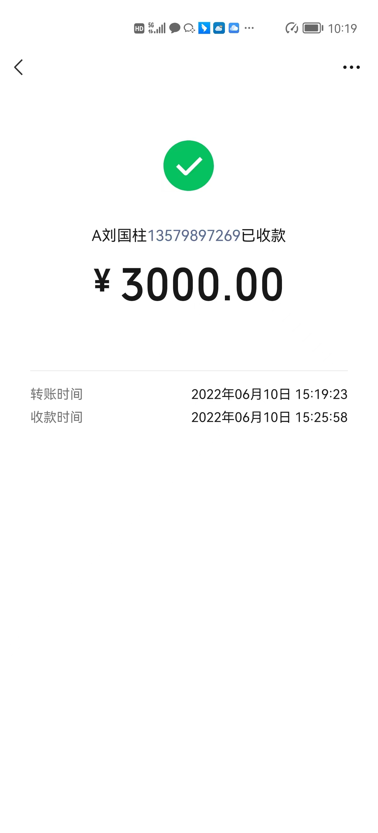
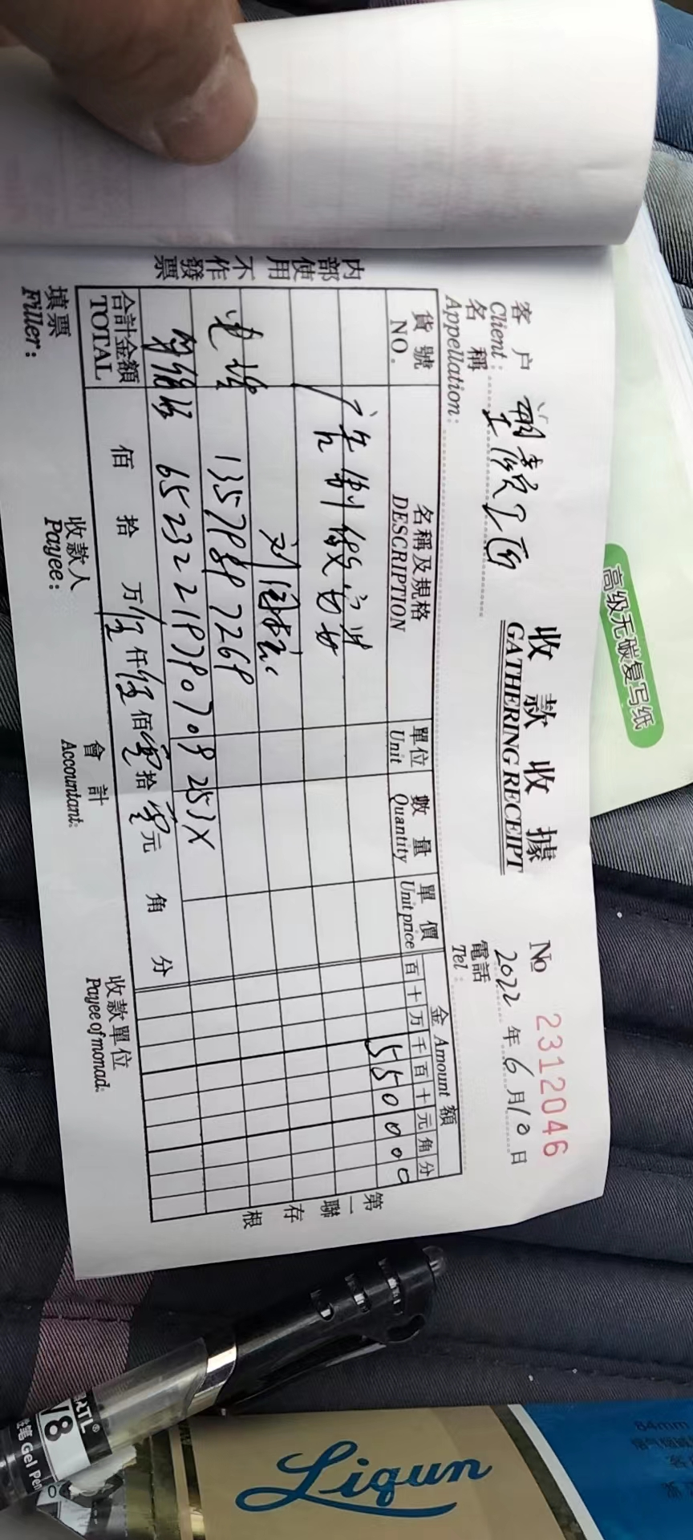


备注： | 同一行只填列一项费用或多项同类的费用
 | 填写的顺序和支出凭据的顺序对应

分类举例： | 出差的交通费、住宿费 | 差旅费
 | 加班打车费用 | 交通费
 | 为客户服务而购买的盐水、手套、药物等 | 物料
 | 办公用的耗材、洗手液、垃圾桶、抹布等公用物品 | 办公费
 | 宽带、店用手机充值 | 通讯费
 | 店用水费、电费 | 水电费
 | 物业费 | 物业费
支出凭据

